프로토콜 명세(수정 필요)
패킷구조
{{$ | 패킷의 시작
$}} | 패킷의 끝
[!] | 중간 구분자
MSGID | Message 전달 될 때 마다 1씩 증가 시켜서 ID를 생성
CMD | 패킷의 종류를 나타냄

Message List

Message Name | Descrition

Message Detail
1. 웹사이트에서 주문받은 내역 전달
요구 사항
사용자는 웹사이트를 통해 회원가입 및 로그인을 하고 물품을 구매하면 구매 내역을 서버로 전달

웹사이트 |  | 서버
login------->> |  |  | 사용자가 로그인한 회원정보를 전달
<<-------회원 확인 |  |  | 서버는 사용자가 입력한 회원정보가 일치한지 확인한 후 일치여부 전달
물품 주문(input order)-------->> |  |  | 물품주문을 선택하면 주문한 물품 정보를 서버로 전송
<<-------출고여부 |  |  | 출고가 완료되면 배송이 시작되었다고 알림

Message Detail
2. 로봇 위치 정보 전달
요구 사항
로봇의 현재 위치를 실시간적으로 UI에 표시를 해야 한다.

시나리오
서버 |  | 기계
<<---------로봇 위치 정보------------
<<---------명령 요청--------------

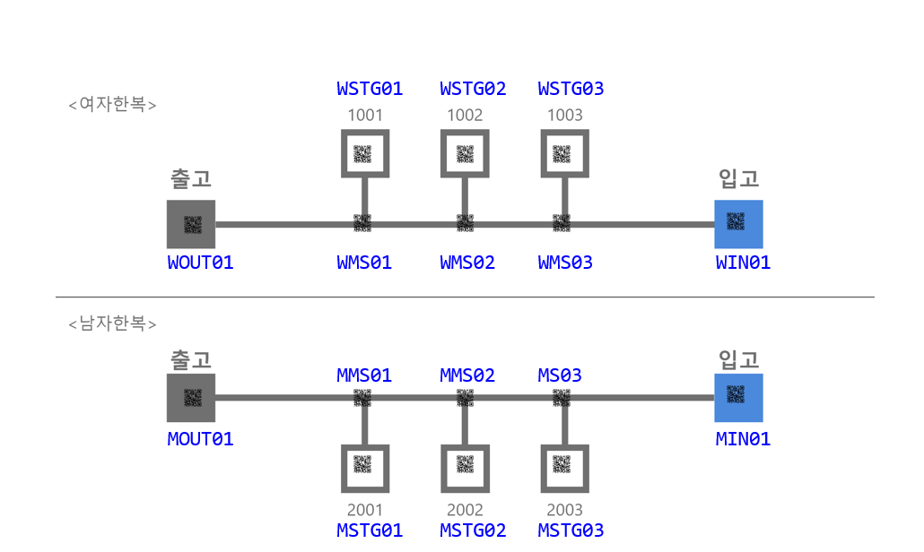 로봇 위치 정보 : 창고의 좌표 정보로 전달 한다. 좌표 값은 고유값을 갖으며 파란색 글씨로 나타낸 아래 그림을 참고 하시오.

실제 사용 예시
로봇이 (1,1)에 위치 하고 있을 때 로봇이 서버에게 전달하는 메시지 예시 {{$MSGID=0001[!]CMD=ROBOT_POS[!]X=1[!]Y=1$}}

2. 출고 프로토콜 상세
요구 사항
서버는 웹사이트에서 받은 구매 내역으로 물품을 로봇으로 출고할 수 있도록 한다.

시나리오

서버 |  | 기계
order item(주문받은 물품 정보 및 위치)---------->> |  |  | 사용자가 웹사이트를 통해 물품을 주문하면 서버는 주문한 물품 해당 정보를 로봇에게 전달.
<<-----------ack(위치값을 알았다)----------- |  |  | 어디로 가야할지 알았다 출발~~~!
<<---------경로QR코드값(QRcode Value)--------- |  |  | 방향 전환 구간에 있는 QR코드값 전달
방향정보(direction information)---------->> |  |  | 방향 이동 정보 전달
<<-----------ack(위치값을 알았다)----------- |  |  | 알았다고 대답한다. 그리고 움직인다.
<<---------이동정보(movement)==위치QR코드값(QRcode Value)---------- |  |  | 신뢰성을 높이기 위한 부분으로 구현을 보류 함. 차후 특장점을 살리기 위해서 기능을 추가 할 수도 있음.
<<-------도착(arive), 위치QR코드값(QRcode Value)------- |  |  | 로봇이 출고해야 할 물품 위치에 도착하면 도착 했다고 서버에 알려준다. 위치 QR코드는 보류한다. 서버에서는 상태를 갱신 한다.
출고(위치정보)(point information)----->> |  |  | 로봇에게 출고를 하는 장소의 위치를 알려주고 이동하도록 한다
<<--------ack---------- |  |  | 알겠다고 대답한다.

명령어 | 부가정보 | Remark
Order item | item(제품1,제품2~~) | 물품 코드
Prod Qrcode | Qrcode | 방향 전환 QR코드
direction | Left, Right | 왼쪽 명령, 오른쪽 명령
OUT_PROD_POS | X, Y | 출고할 물품의 위치 값
ACK | ACK_CODE : OK or Error1, Error2 | 확인
Active | raise, Put down | 물품 들고 내리는 명령
Arrive | None | 출고 물품의 위치 도착
output position | X, Y | 출고를 하는 장소값
complete | None | 작업 완료

과제 (모두)
왼쪽의 message를 String 변수에 넣은 후 데이터를 추출하여 변수에 집어 넣은 후에 다시 화면에 출력 하시오.
실제 사용 예시
{{$MSGID=0001[!]CMD=INPUT_ORDER$}}{{$MSGID=0002[!]CMD=PROD_QRCODE[!]QRCODE=ABCDEFG$}}{{$MSGID=0003[!]CMD=INPUT_POS[!]X=1[!]Y=3$}}

message number - 1 msgid : 0001, command : INPUT_ORDER message number - 2 msgid : 0002, command : PROD_QRCODE, QRCODE : ABCDEFG message number - 3 msgid : 0003, command : INPUT_POS, X : 1, Y : 3

3. 입고 프로토콜 상세

서버 |  | 기계
출고 정보(현재 비어있는 물품, 장소)---------->> |  |  | 서버는 출고 내역을 확인하여 현재 비어있는 물품과 장소를 로봇에게 전달한다
<<---------입고할 물품 QR코드값 |  |  | 로봇은 현재 입고장소에 들어온 물품의 QR코드 값을 인식해 전달한다
해당 물품이 적재되야할 위치정보---------->> |  |  | 서버는 해당 물품의 적재되야할 장소를 알려준다.
<<-----------ack(위치값을 알았다)----------- |  |  | 어디로 가야할지 알았다 출발~~~!
<<---------경로QR코드값(QRcode Value)--------- |  |  | 방향 전환 구간에 있는 QR코드값 전달
방향정보(direction information)---------->> |  |  | 방향 이동 정보 전달
<<-----------ack(위치값을 알았다)----------- |  |  | 알았다고 대답한다. 그리고 움직인다.
<<-------도착(arive), 위치QR코드값(QRcode Value)------- |  |  | 로봇이 물품을 입고할 위치에 도착하면 도착 했다고 서버에 알려준다. 위치 QR코드는 보류한다. 서버에서는 상태를 갱신 한다.
입고 장소로 복귀(위치정보)-------->> |  |  | 일을 마치면 복귀한다.

명령어 | 부가정보 | Remark
input item | item(제품1,제품2~~) | 입고할 물품
Empty place | X, Y | 빈 공간 위치 값
Prod Qrcode | Qrcode | 방향
direction | Left, Right | 왼쪽 명령, 오른쪽 명령
input item Pos | X, Y | 입고할 물품의 위치값
ACK | ACK_CODE : OK or Error1, Error2 | 확인
Active | raise, Put down | 물품 들고 내리는 명령
input Arive | None | 입고할 공간 위치 값
return | X, Y | 입고 받는 자리 값

프로토콜 흐름도
제조 시나리오

사용자 | 서버 | 라즈베리파이
초음파 센서 물체 감지
ORDER_STATE
"START", "Going Pick-up", "Pick End", "Going Place", "Place End", "COMPLETE"
컨베이어벨트에 재료 투입

POST/시작 공정 PI1/START/BODY: Sensor on

ACK:OK

LOT ID 부여 및 DB 저장 중
GET/1차 공정 PI1/START

ACK:WAIT

LOT ID 부여 및 DB 저장 완료
GET/1차 공정 PI1/START

ACK:OK
컨베이어벨트 구동

초음파 센서 물체 감지 및
컨베이어벨트 정지

1~3 차 공정 제조 시간
랜덤값 추출

POST/1~3차 공정 PI1 ~ PI3/P1~P3/BODY: start

1 ~3 차 공정 시작 시간
변수 저장

ACK:OK
랜덤값 만큼 대기
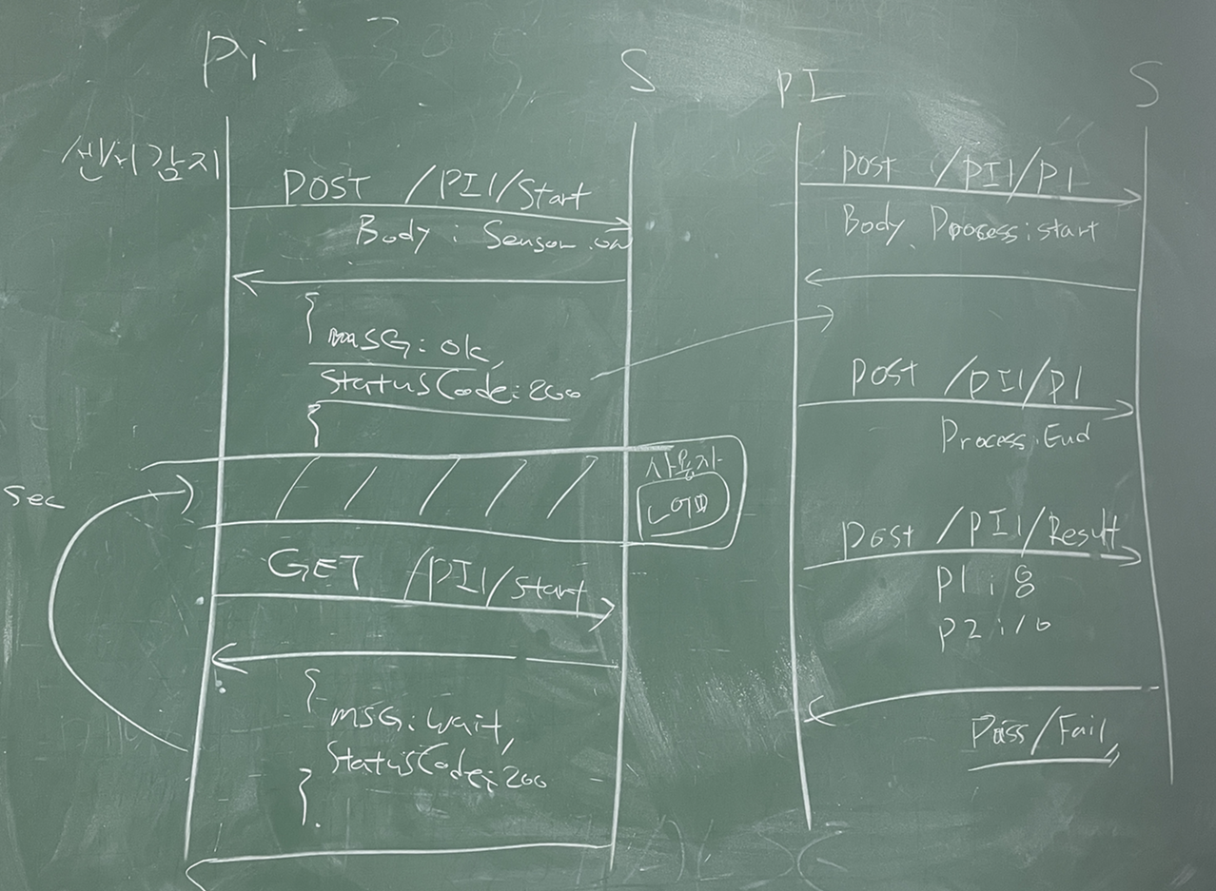

POST/1~3차 공정 PI1 ~ PI3/P1~P3/BODY: end

1~3 차 공정
소요시간 DB 저장

ACK:OK
각 공정 센서값 추출
POST/1~3차 공정 PI1 ~ PI3/V1 ~ V3/BODY: SensorValue

센서값 DB 저장 및
불량 여부 기준 센서값 판단

Ack: Pass or Fail
답변에 따라 각 공정 불량 검출 서보모터 작동

컨베이어벨트 구동
Server side log
// 출고 시 통신 로그
Snd> {{$MSGID=0001[!]CMD=OUT_ORDER[!]POS=WSTG01$}}
Rcv> {{$MSGID=0001[!]CMD=ACK_CODE[!]CODE=OK$}}
Rcv> {{$MSGID=0002[!]CMD=ORDER_STATE[!]STATE=START$}}
Rcv> {{$MSGID=0003[!]CMD=ORDER_STATE[!]STATE=Going Pick-Up$}}
Rcv> {{$MSGID=0004[!]CMD=CUR_POS[!]POS=WIN01$}}
Rcv> {{$MSGID=0005[!]CMD=CUR_POS[!]POS=WMS03$}}
Rcv> {{$MSGID=0006[!]CMD=CUR_POS[!]POS=WMS02$}}
Rcv> {{$MSGID=0007[!]CMD=CUR_POS[!]POS=WMS01$}}
Rcv> {{$MSGID=0008[!]CMD=CUR_POS[!]POS=WSTG01$}}
Rcv> {{$MSGID=0009[!]CMD=ORDER_STATE[!]STATE=Pick End$}}
Rcv> {{$MSGID=0010[!]CMD=ORDER_STATE[!]STATE=Going Place$}}
Rcv> {{$MSGID=0011[!]CMD=CUR_POS[!]POS=WMS01$}}
Rcv> {{$MSGID=0012[!]CMD=CUR_POS[!]POS=WOUT01$}}
Rcv> {{$MSGID=0013[!]CMD=ORDER_STATE[!]STATE=Place End$}}
Rcv> {{$MSGID=0014[!]CMD=CUR_POS[!]POS=WMS01$}}
Rcv> {{$MSGID=0015[!]CMD=CUR_POS[!]POS=WMS02$}}
Rcv> {{$MSGID=0016[!]CMD=CUR_POS[!]POS=WMS03$}}
Rcv> {{$MSGID=0017[!]CMD=CUR_POS[!]POS=WIN01$}}
Rcv> {{$MSGID=0018[!]CMD=ORDER_STATE[!]STATE=COMPLETE$}}
// 입고 시 통신 로그
Snd> {{$MSGID=0001[!]CMD=SIMUL[!]ACTION=PROD_PLACEMENT$}}
Rcv> {{$MSGID=0002[!]CMD=PROD_CODE[!]CODE=2001$}}
Snd> {{$MSGID=0003[!]CMD=IN_ORDER[!]POS=MSTG02$}}
Rcv> {{$MSGID=0004[!]CMD=ACK_CODE[!]CODE=OK$}}
Rcv> {{$MSGID=0005[!]CMD=ORDER_STATE[!]STATE=START$}}
Rcv> {{$MSGID=0006[!]CMD=ORDER_STATE[!]STATE=Going Pick-Up$}}
Rcv> {{$MSGID=0007[!]CMD=ORDER_STATE[!]STATE=Pick End$}}
Rcv> {{$MSGID=0008[!]CMD=ORDER_STATE[!]STATE=Going Place$}}
Rcv> {{$MSGID=0009[!]CMD=CUR_POS[!]POS=WIN01$}}
Rcv> {{$MSGID=0010[!]CMD=CUR_POS[!]POS=MMS03$}}
Rcv> {{$MSGID=0011[!]CMD=CUR_POS[!]POS=MMS02$}}
Rcv> {{$MSGID=0012[!]CMD=CUR_POS[!]POS=MMS01$}}
Rcv> {{$MSGID=0013[!]CMD=CUR_POS[!]POS=MSTG01$}}
Rcv> {{$MSGID=0014[!]CMD=ORDER_STATE[!]STATE=Place End$}}
Rcv> {{$MSGID=0015[!]CMD=CUR_POS[!]POS=MMS03$}}
Rcv> {{$MSGID=0016[!]CMD=CUR_POS[!]POS=MMS02$}}
Rcv> {{$MSGID=0017[!]CMD=CUR_POS[!]POS=MMS01$}}
Rcv> {{$MSGID=0018[!]CMD=CUR_POS[!]POS=WIN01$}}
Rcv> {{$MSGID=0019[!]CMD=ORDER_STATE[!]STATE=COMPLETE$}}

초음파 센서 물체 감지 및
컨베이어벨트 정지

4차 공정 제조 시간
랜덤값 추출

POST/4차 공정 PI4/P4/BODY: start

4차 공정 시작 시간
변수 저장

ACK:OK

랜덤값 만큼 대기

POST/4차 공정 PI4/P4/BODY: end

4차 공정
소요시간 DB 저장

ACK:OK
각 공정 센서값 추출

POST/4차 공정 PI4/P4/BODY: SensorValue

불량 여부 기준 센서값과 등급 판단 후
센서값, 등급 DB 저장

Ack: Grade, Pass or Fail
등급 판단 서보모터 작동

불량 여부 서보모터 작동

컨베이어벨트 구동

